final_out
 | AC белков с доменом | Входит в семейство с выбранной доменной архитектурой | Входит в выборку для построения HMM профиля | Входит в список находок | Score | E-value | 1 — spec | sens | Длина
1 | Q8ZMK7 | y | y | y | 791.7 | 1.2E-237 | 0.037037037037 | 0.038461538462
2 | A0A085G1N2 | y | y | y | 782.7 | 6.3E-235 | 0.037037037037 | 0.076923076923
3 | H2IYI1 | y | y | y | 771.6 | 1.4E-231 | 0.037037037037 | 0.11538461538
4 | Q7MB44 | y | y | y | 766.7 | 4.0E-230 | 0.037037037037 | 0.15384615385
5 | T0P7H4 | y | y | y | 761.2 | 1.9E-228 | 0.037037037037 | 0.19230769231
6 | D2TU90 | y | y | y | 759.7 | 5.3E-228 | 0.037037037037 | 0.23076923077
7 | L0MC75 | y | y | y | 748.3 | 1.4E-224 | 0.037037037037 | 0.26923076923
8 | A0A5J5FS91 | y | y | y | 744.4 | 2.1E-223 | 0.037037037037 | 0.30769230769
9 | A0A1X0WBG6 | y | y | y | 732.4 | 9.0E-220 | 0.037037037037 | 0.34615384615
10 | D4E0V4 | y |  | y | 727 | 3.6E-218 | 0.037037037037 | 0.38461538462
11 | A0A4R6DZH2 | y | y | y | 715.4 | 1.2E-214 | 0.037037037037 | 0.42307692308
12 | A0A663APK9 | y |  | y | 705.5 | 1.1E-211 | 0.037037037037 | 0.46153846154
13 | A0A249WJN0 | y |  | y | 700.2 | 4.3E-210 | 0.037037037037 | 0.5
14 | A0A240CAR1 | y |  | y | 699.2 | 8.5E-210 | 0.037037037037 | 0.53846153846
15 | A0A384IUQ5 | y |  | y | 698.3 | 1.6E-209 | 0.037037037037 | 0.57692307692
16 | A0A0L0AU08 | y |  | y | 686.6 | 5.2E-206 | 0.037037037037 | 0.61538461538
17 | A0A384IP62 | y |  | y | 683.1 | 6.2E-205 | 0.037037037037 | 0.65384615385
18 | A0A0U5L3N7 | y |  | y | 682.2 | 1.1E-204 | 0.037037037037 | 0.69230769231
19 | H2J2K8 | y |  | y | 672.7 | 8.0E-202 | 0.037037037037 | 0.73076923077
20 | A0A5J5G1L4 | y |  | y | 671.7 | 1.6E-201 | 0.037037037037 | 0.76923076923
21 | A0A090VSF0 | y |  | y | 670.1 | 4.9E-201 | 0.037037037037 | 0.80769230769
22 | A0A0B7GI53 | y |  | y | 652.2 | 1.2E-195 | 0.037037037037 | 0.84615384615
23 | A6TDI7 | y |  | y | 646.9 | 4.8E-194 | 0.037037037037 | 0.88461538462
24 | A0A0H3GUW9 | y |  | y | 646.9 | 4.8E-194 | 0.037037037037 | 0.92307692308
25 | J2X6J2 | y |  | y | 645.2 | 1.6E-193 | 0.037037037037 | 0.96153846154
26 | A0A378ECH2 | y |  | y | 641.7 | 1.7E-192 | 0.037037037037 | 1
27 | J9L2G9 | n |  | y | 247.6 | 3.0E-073 | 0.049382716049 | 1
28 | A0A421DLK8 | n |  | y | -181.8 | 0.0066 | 0.061728395062 | 1
29 | A0A2I5TQ92 | n |  | y | -187.4 | 0.012 | 0.074074074074 | 1
30 | A0A366I9G2 | n |  | y | -187.6 | 0.013 | 0.086419753086 | 1
31 | Q6DA92 | n |  | y | -193 | 0.023 | 0.098765432099 | 1
32 | B2VJZ0 | n |  | y | -194.8 | 0.028 | 0.11111111111 | 1
33 | A0A250B891 | n |  | y | -194.9 | 0.029 | 0.12345679012 | 1
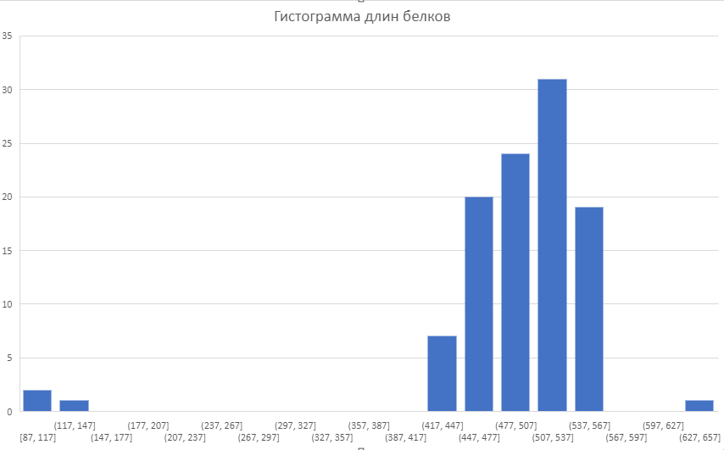
34 | E0SI73 | n |  | y | -195.7 | 0.031 | 0.13580246914 | 1
35 | A0A5R9LN66 | n |  | y | -196 | 0.032 | 0.14814814815 | 1
36 | A0A0L7T888 | n |  | y | -196.5 | 0.034 | 0.16049382716 | 1
37 | Q6D616 | n |  | y | -196.5 | 0.034 | 0.17283950617 | 1
38 | H2J1R0 | n |  | y | -198.1 | 0.04 | 0.18518518519 | 1
39 | A0A366I657 | n |  | y | -198.9 | 0.044 | 0.1975308642 | 1
40 | E0SGS9 | n |  | y | -200.8 | 0.055 | 0.20987654321 | 1
41 | A0A071LPY9 | n |  | y | -200.9 | 0.055 | 0.22222222222 | 1
42 | A0A4V2W578 | n |  | y | -204.4 | 0.082 | 0.23456790123 | 1
43 | W0L8M0 | n |  | y | -204.7 | 0.084 | 0.24691358025 | 1
44 | A0A2I5T7I0 | n |  | y | -205.1 | 0.088 | 0.25925925926 | 1
45 | A0A0J9BAT4 | n |  | y | -205.6 | 0.093 | 0.27160493827 | 1
46 | A0A0G4JRW0 | n |  | y | -207.9 | 0.12 | 0.28395061728 | 1
47 | A0A2I8QG01 | n |  | y | -210.2 | 0.15 | 0.2962962963 | 1
48 | A8AKN9 | n |  | y | -210.6 | 0.16 | 0.30864197531 | 1
49 | BGLH | n |  | y | -211.4 | 0.18 | 0.32098765432 | 1
50 | A0A2K0KCI7 | n |  | y | -211.9 | 0.19 | 0.33333333333 | 1
51 | V5AAF5 | n |  | y | -213.1 | 0.21 | 0.34567901235 | 1
52 | A0A0Q4N039 | n |  | y | -213.8 | 0.23 | 0.35802469136 | 1
53 | A0A663B518 | n |  | y | -214.2 | 0.24 | 0.37037037037 | 1
54 | BGLH | n |  | y | -214.3 | 0.24 | 0.38271604938 | 1
55 | A0A2I8QCY8 | n |  | y | -214.6 | 0.25 | 0.3950617284 | 1
56 | A0A1W6BB13 | n |  | y | -214.8 | 0.26 | 0.40740740741 | 1
57 | A0A0B7GEE5 | n |  | y | -215.3 | 0.27 | 0.41975308642 | 1
58 | H3RJG9 | n |  | y | -215.8 | 0.29 | 0.43209876543 | 1
59 | A0A1X1ELG5 | n |  | y | -215.9 | 0.29 | 0.44444444444 | 1
60 | A6T5U4 | n |  | y | -216.2 | 0.3 | 0.45679012346 | 1
61 | A0A0H3GTA7 | n |  | y | -216.2 | 0.3 | 0.46913580247 | 1
62 | J2XBB2 | n |  | y | -216.2 | 0.3 | 0.48148148148 | 1
63 | A0A378DJ34 | n |  | y | -216.2 | 0.3 | 0.49382716049 | 1
64 | D4GHI5 | n |  | y | -216.3 | 0.3 | 0.50617283951 | 1
65 | A0A5J5G3N2 | n |  | y | -216.4 | 0.31 | 0.51851851852 | 1
66 | A0A014NJL6 | n |  | y | -216.7 | 0.32 | 0.53086419753 | 1
67 | A0A5J5FZZ0 | n |  | y | -217.3 | 0.34 | 0.54320987654 | 1
68 | A0A250B667 | n |  | y | -217.9 | 0.36 | 0.55555555556 | 1
69 | A0A089PWF3 | n |  | y | -218.1 | 0.37 | 0.56790123457 | 1
70 | A0A2N5EKV0 | n |  | y | -218.5 | 0.39 | 0.58024691358 | 1
71 | A0A384J180 | n |  | y | -218.8 | 0.4 | 0.59259259259 | 1
72 | A0A0J8YNN7 | n |  | y | -218.9 | 0.4 | 0.6049382716 | 1
73 | A0A0J8VNL2 | n |  | y | -219 | 0.41 | 0.61728395062 | 1
74 | A0A3N1ITB1 | n |  | y | -219.7 | 0.44 | 0.62962962963 | 1
75 | A0A384IXF3 | n |  | y | -220.5 | 0.48 | 0.64197530864 | 1
76 | A0A0U5GTP1 | n |  | y | -220.7 | 0.5 | 0.65432098765 | 1
77 | A0A0Q4N240 | n |  | y | -220.9 | 0.51 | 0.66666666667 | 1
78 | A0A1G9IVG5 | n |  | y | -222 | 0.57 | 0.67901234568 | 1
79 | A0A663AMV2 | n |  | y | -222.9 | 0.63 | 0.69135802469 | 1
80 | A0A0H3GU23 | n |  | y | -223.3 | 0.66 | 0.7037037037 | 1
81 | A6T9Q2 | n |  | y | -223.3 | 0.66 | 0.71604938272 | 1
82 | J2X8Y1 | n |  | y | -223.5 | 0.67 | 0.72839506173 | 1
83 | A0A0B7G4X2 | n |  | y | -223.6 | 0.68 | 0.74074074074 | 1
84 | A0A1H4DZJ9 | n |  | y | -223.8 | 0.7 | 0.75308641975 | 1
85 | A0A5R9LIU8 | n |  | y | -226.1 | 0.9 | 0.76543209877 | 1
86 | A0A0A2W4H0 | n |  | y | -227.5 | 1 | 0.77777777778 | 1
87 | A0A085GGH0 | n |  | y | -227.7 | 1.1 | 0.79012345679 | 1
88 | A0A2N0GC96 | n |  | y | -228.6 | 1.2 | 0.8024691358 | 1
89 | A0KMI4 | n |  | y | -228.8 | 1.2 | 0.81481481481 | 1
90 | W1DHA7 | n |  | y | -229.8 | 1.3 | 0.82716049383 | 1
91 | J2X334 | n |  | y | -229.8 | 1.3 | 0.83950617284 | 1
92 | A0A0H3GZ23 | n |  | y | -229.8 | 1.3 | 0.85185185185 | 1
93 | W1ECD0 | n |  | y | -229.8 | 1.3 | 0.86419753086 | 1
94 | A0A0G4JZK2 | n |  | y | -230.1 | 1.4 | 0.87654320988 | 1
95 | A0A1N7APZ3 | n |  | y | -230.5 | 1.5 | 0.88888888889 | 1
96 | A6TG27 | n |  | y | -233.7 | 2.1 | 0.9012345679 | 1
97 | A0A421DRZ2 | n |  | y | -234.5 | 2.3 | 0.91358024691 | 1
98 | A0A240UQN5 | n |  | y | -234.8 | 2.3 | 0.92592592593 | 1
99 | A0A086D6L1 | n |  | y | -237.1 | 3 | 0.93827160494 | 1
100 | A0A1G7PF65 | n |  | y | -238.8 | 3.6 | 0.95061728395 | 1
101 | A0A291P7X8 | n |  | y | -241.5 | 4.9 | 0.96296296296 | 1
102 | W1HUZ3 | n |  | y | -242 | 5.1 | 0.97530864198 | 1
 | A0A2S0P9B0
 | Q83J01
 | A0A2I7CA08
 | A0A378E6T2
 | P26218

